Mapa subregiones 2021
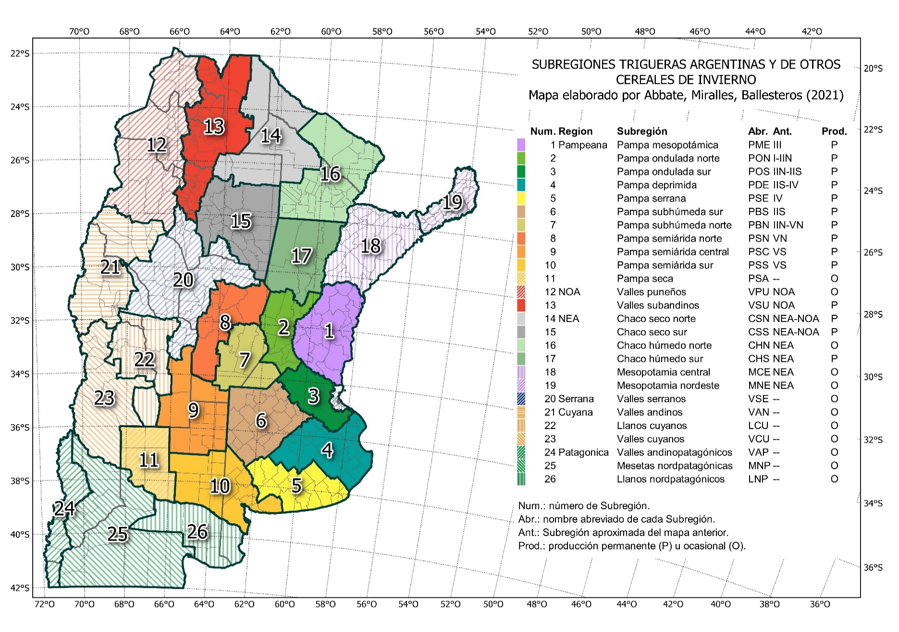
MAPA DE SUBRERIONES TRIGUERAS ARGENTINAS Y DE OTROS CEREALES DE INVIERNO 2021
Mapa oficial de la Red de Ensayos de Variedades de Trigo (RET), suegún Resolución INASE 487-2021.
La descrioción del mapa puede consultarse en t.ly/EvML.

Comentarios
COMENTARIOS PARTICULARES DE LOS ENSAYOS
RET CON Y SIN FUNGUICIDA
Dosis de N calculada como requerimientos para alcanzar 80 qq/ha (descontando el N del suelo a la siembra).
Dosis de P calculada como reposición de P exportado con 80 qq/ha.
Los rendimeintos están corregidos a 14% de humedad

A partir de may-2022, en Balcarce se comenzó la sequía más intensa y prolongada de los último 20 años (Fig. 1). Además, la sequía fue acompañada por gran cantidad de heladas durante el macollaje y comienzo de encañazón. Estas heladas fueron más intensas en cualquier parte del lote con mayor acumulación de rastrojo, encontrándose manchones que pudieron tener 1 m2 circundado por cultivo sin daño. A diferencia de otros años, la sequía dificultó que se recupere el cultivo dañado por las heladas, por lo cual los manchones con cultivo afectado se mantuvieron hasta finalizar el ciclo. La primare época de siembra fue particularmente afectada por este fenómeno, resultando en un coeficiente de variación de error experimental (coeficiente de variación entre repeticiones) (CV) mayor al habitual y sin que se detecten diferencias estadísticas entre cultivares. Por tal motivo no se presentan los rendimientos por cultivar para esta época de siembra; no obstante, a fines de comparaciones históricas, se presentan valores descriptivos del ensayo. Puede consultar un informe sobre en efecto de la sequía y heladas en Balcarce en https://t.ly/b6yo, y una comparación de pérdida de rendimiento respecto de años anteriores, a nivel departamentos y partidos, en https://t.ly/Yg-q.

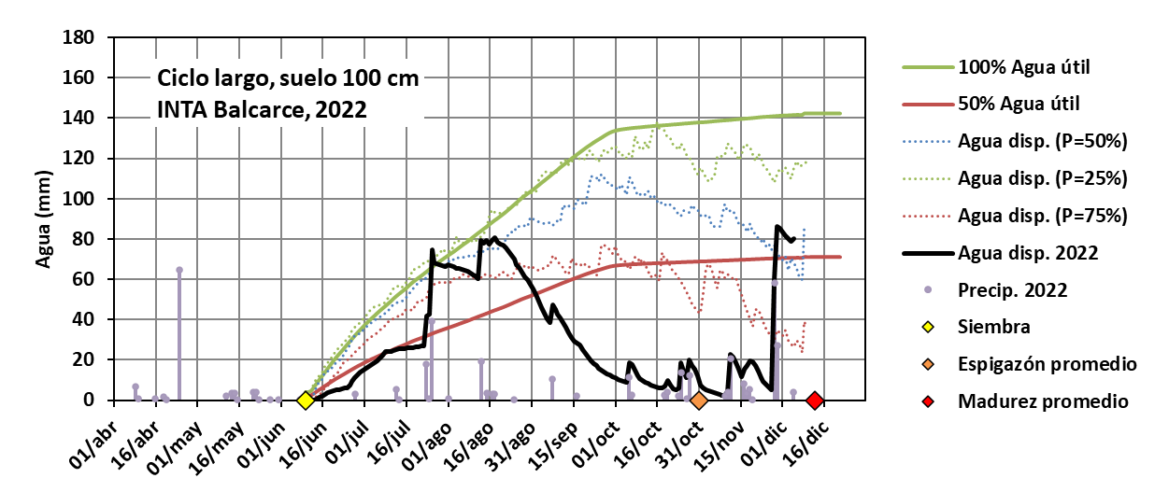

Fig. 1. Agua disponible en el suelo estimada para cultivares de ciclo larg, con suelo profundo (de 100 cm de profundidad), para los ensayos de trigo correspondientes a la RET-INASE de INTA Balcarce, durante la campaña 2022/23.

